git
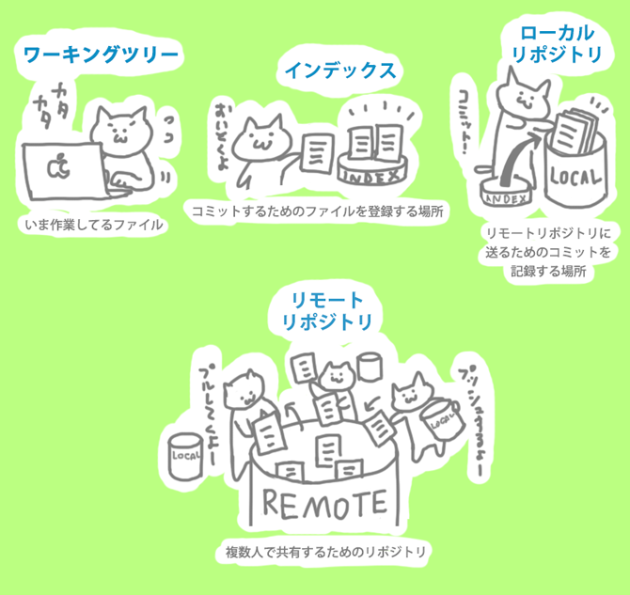
●Gitで管理する

・git init

カレントディレクトリ内に.git という隠しファイルが生成される
生成されることすなわちgitで管理できるようになることである

●インデックスにあげる場合

git add ファイル名

git status
状態を確認する

git diff --staged
stage環境にあげたファイルの変更箇所を表示

ﾛｰｶﾙﾘﾎﾟｼﾞﾄﾘへのコミット

